CP01
PASO 01: Ingresar el protocolo y el dominio que perteneiente al API en "HTTP Request Defaults"
La herramienta Jmeter en la sección "HTTP Request Defaults", recepciona los valores de "Protocolo" y "Nombre de Servidor"
http | router-default.apps.certificacion.vuce.gob.pe
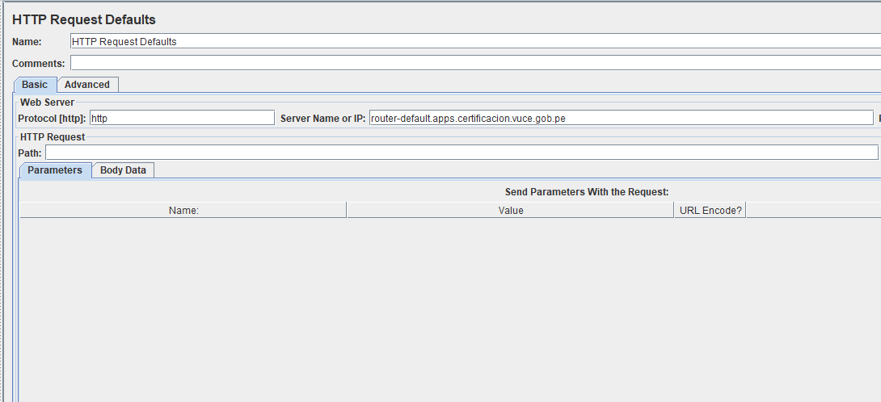

PASO 02: Ingresar los parámetros de ingreso requeridos para la ejecución
La herramienta Jmeter en la seccion "Thread Group", se recepciona los valores de "Numero de Hilos", "Periodo de tiempo"

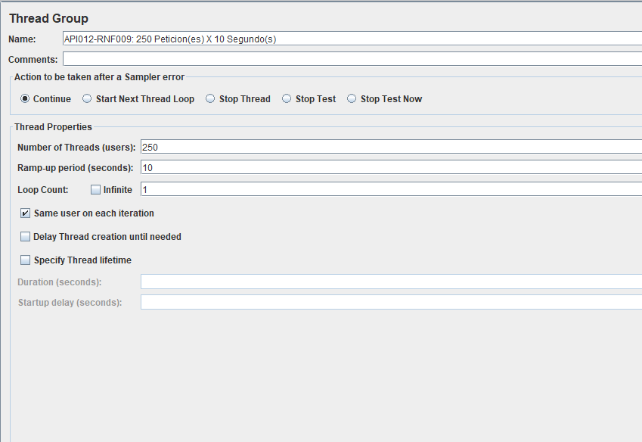

PASO 03: Ingresar la ruta del API en la herramienta Jmeter y su respectivo Metodo con Body Data (de ser necesario)
/autenticacion2/authentication-api/v1/perfil/1088/historial-cambios?componenteId=1

La herramienta Jmeter en la sección " HTTP Request", recepciona el API y la asignación de tipo Metodo con el body data

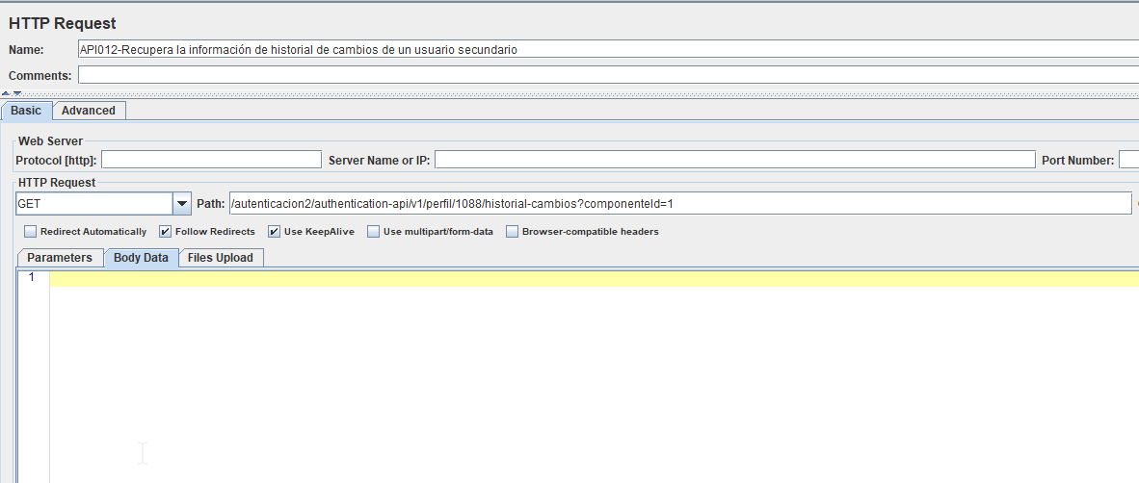

PASO 04: Ingresar las caracteristas de la cabecera en el "HTTP Header Manager"
La herramienta Jmeter en la sección " HTTP Header Manager", recepciona los parametros de cabecera necesarios para la ejecución de la API

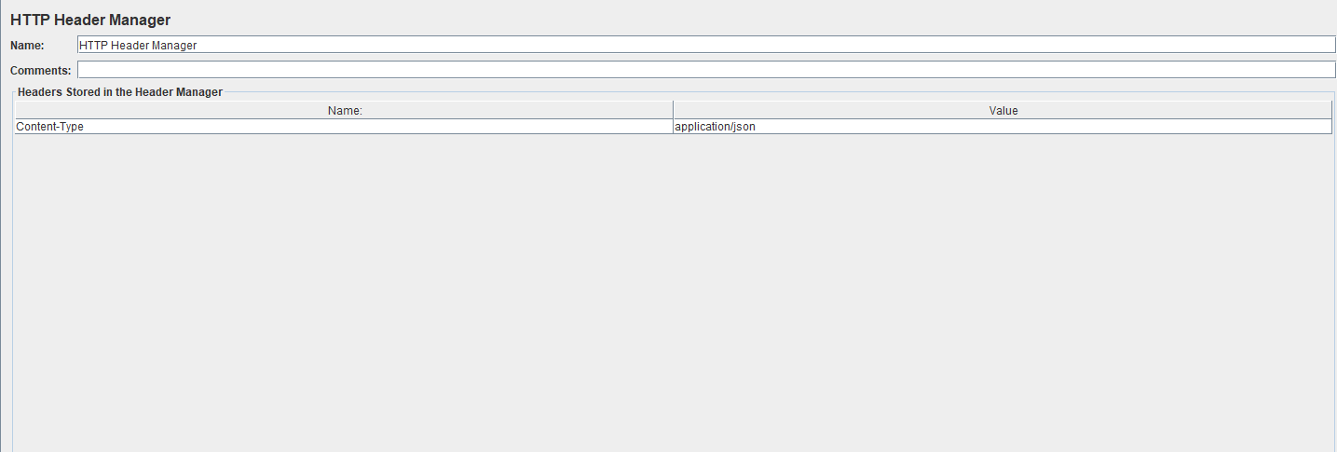

PASO 05: Clic en el botón "Start"
El sistema ejecuta el API con los parametros ingresados y registra los reportes correspondientes

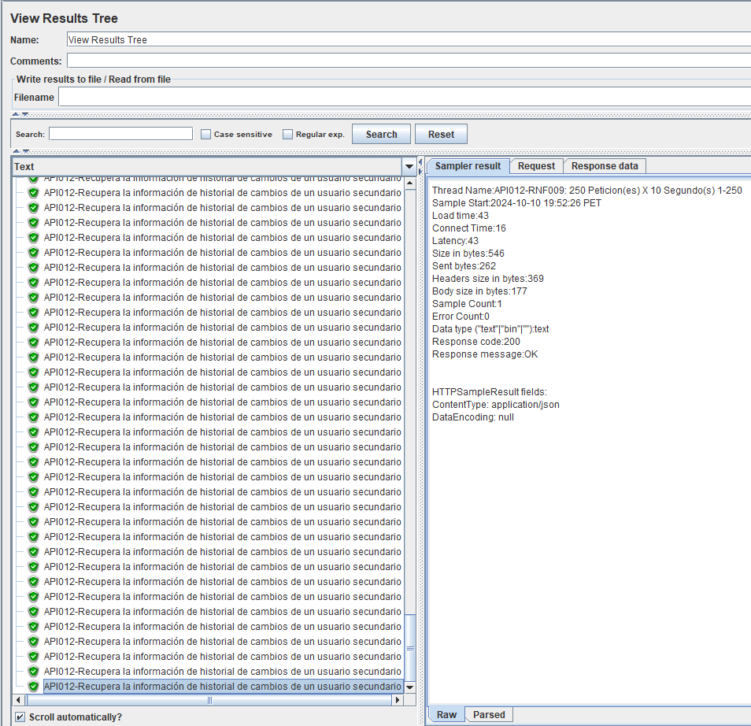
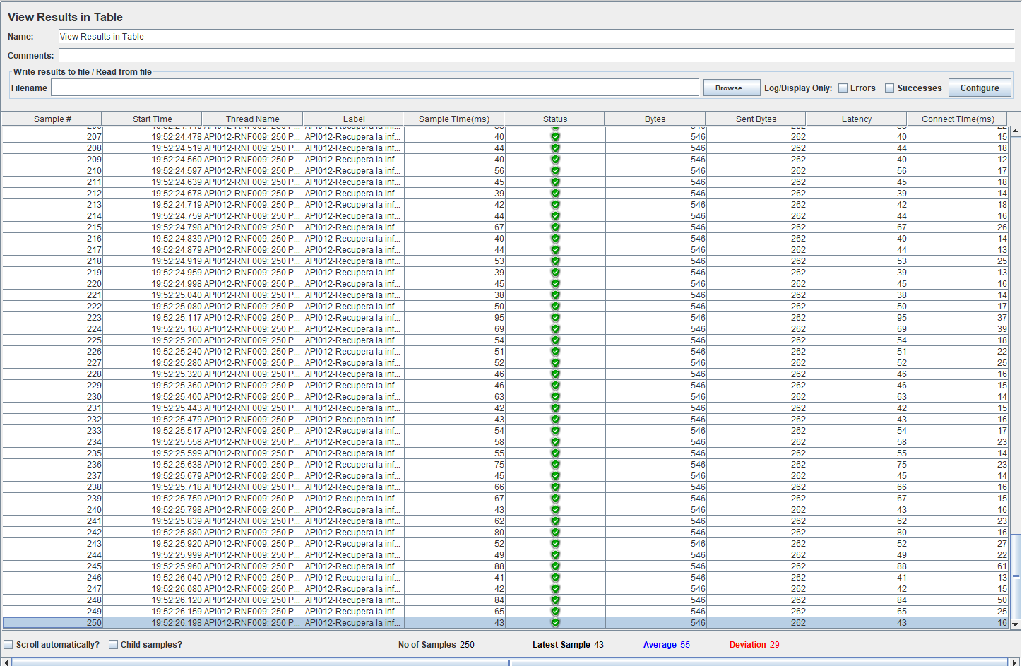

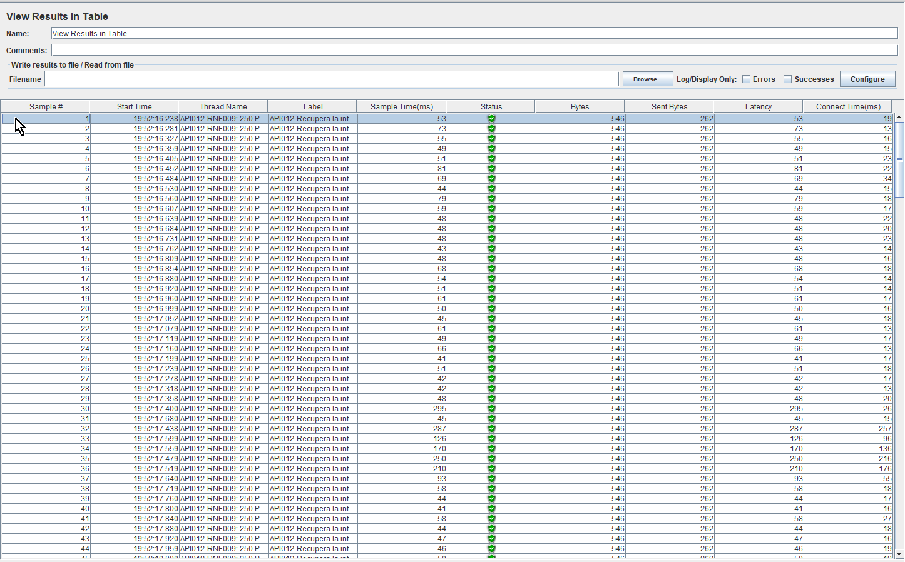

PASO 06: Se valida los umbrales esperados entre 95% a 100% de usuarios concurrentes que realizan peticiones procesadas sin fallos
Como resultado Real, el sistema corrobora que la prueba se encuentra dentro del umbral esperado

